Hoja1
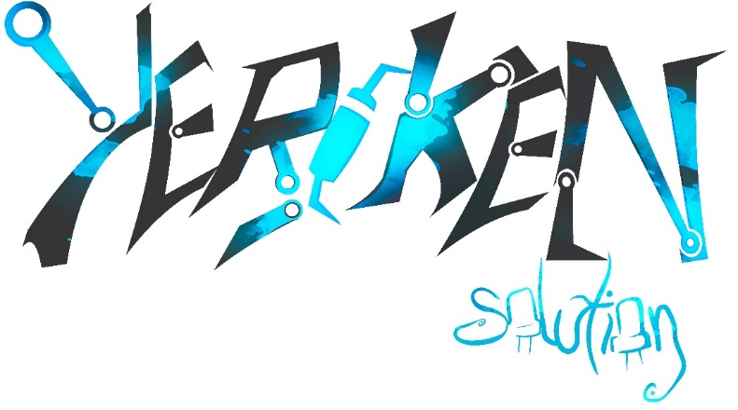
 | FACTURA SEMESTRAL
 | Fecha: 28/7/2023


 | YerckenSolution y KickDreamStudio
 | R.U.C 4-814-336
 | David-Chiriqui

 | Email: edwar.gonzalez@utp.ac.pa
 | Email: jeissonparedes60@gmail.com

Cantidad | Descripción | Precio unitario
 | Costo del Desarrollo
1 | Desarrollo de sistema nivel backend | 600 | $
1 | Diseño de la Base de Datos (Procedimiento almacenados, queyrs) | 100 | $
 | Otros
1 | Diseño (API GRÁFICA) | 900 | $
1 | Instalación del Programa (Configuración y Pruebas) | 250 | $
 | SubTotal | 1850 | $
 | I.T.B.M(7%) | 129.5 | $
 | TOTAL | 1979.5 | $

